Feuil1
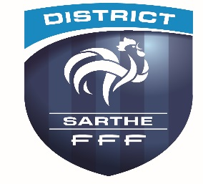

 |  |  |  |  |  | FESTI FOOT
 |  |  |  |  |  | COUPE DEPT GOSNET
 |  |  |  |  |  | CHALLENGE DU DISTRICT

 |  |  |  | Samedi 01 Avril 2023

 | Centre de
 |  |  | Responsable :
 |  |  | Tél
 |  |  | Mail

 |  | Clubs
 |  | A | A
 |  | B | B
 |  | C | C
 |  | D | EXEMPT

1° | Rencontres |  |  |  |  |  |  |  | Résultats
 | Terrain
14h15 | A | Match 1 | A |  |  | / | B |  |  | à
 | B |  | C |  |  | / | EXEMPT |  |  | à

15h00 | A | Match 2 | A |  |  | / | C |  |  | à
 | B |  | B |  |  | / | EXEMPT |  |  | à

15h45 | A | Match 3 | B |  |  | / | C |  |  | à
 | B |  | A |  |  | / | EXEMPT |  |  | à
1 mi temps de 30

3 ° |  | Classements

 |  |  |  |  |  |  |  |  | TOTAL

Clubs |  |  |  |  | Match 1 |  | Match 2 | Match 3 | Points Match |  | Jonglerie
A
B
C
EXEMPT

 |  |  |  |  |  |  |  |  | Classement final

 | Match gagné |  |  | 4 points |  |  |  |  | 1
 | Match nul |  |  | 2 points |  |  |  |  | 2
 | Match perdu |  |  | 1 point |  |  |  |  | 3
 | Forfait |  |  | 0 point |  |  |  |  | 4 | EXEMPT

Retourner cette feuille sous 48h00 , avec les feuilles de matchs au district de la Sarthe de Football

